Sheet1
과목명 | 마이크로프로세서 및 실습
분반 | 2분반
학번 | 2013136093
이름 | 이재영
과제명 | 소리에 반응하는 LED큐브
번호 | 부품명 | 단가 | 수량(EA) | 가격 | 링크 | 사진
1 | 아두이노 호환 사운드센서 | 13200 | 1 | 13200 | http://www.mechasolution.com/ shop/goods/goods_view.php? goodsno=91&category=049013 | 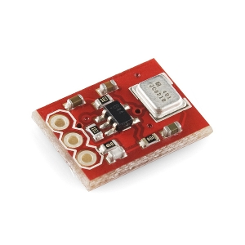
2 | LED(파랑) | 110 | 80 | 8800 | http://www.mechasolution.com /shop/goods/goods_view.p hp?goodsno=135&category=052001
3 | npn트랜지스터 | 550 | 미정 |  | http://www.mechasolution.com/shop/ goods/goods_view.php?goodsno=1476 &category=044015 | 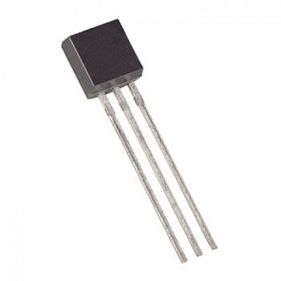
4 | 8비트 쉬프트 레지스터 (74HC595,시프트 레지스터) | 440 | 8 | 3520 | http://www.mechasolution.com/ shop/goods/goods_view.php ?goodsno=127&category=044
5 | 막대저항 R1/4W-150옴 20개 | 550 | 미정 |  | http://www.mechasolution.com/ shop/goods/goods_view.php? goodsno=964&category=044016001
6 | PCB보드 | 사이즈 미정

 |  |  | 최종가격 | 25520

